상품제안서
안심생활건강세트 13호 (신신파프핫파스+멘소래담+구급키트A) | 상품코드: F26986

 |  |  |  |  |  |  | 02-412-0044 | www.easy1.co.kr
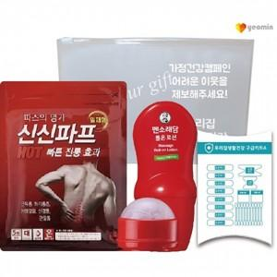

【상세/제작정보】 | 기본수량 미만 인쇄시 비용 추가. 스티커 제작및 부착 비용 별도 문의.

【인쇄/포장옵션】 | 실크 / 종이박스

【공급단가】 | 수량 | 50~ | 100~ | 500~ | 1,000~ | 2,000~
*VAT별도 | 단가 | 9,620원 | 9,470원 | 9,240원 | 9,000원 | 8,850원

【상품 URL】 | http://www.easy1.co.kr/src/goods_detail.php?gdno=26986

